Blad1
Naam:
Adres:
Postcode en plaats:
Afhaaldatum:
Afhaaltijd:
1+1 GRATIS! *** 1+1 GRATIS! *** 1+1 GRATIS! *** 1+1 GRATIS!
Nr. | Omschrijving | Merk | Inhoud | Verpakking | Actie prijs excl. BTW | Actie prijs incl. BTW | THT | Aantal schrijf bijv. 2+2 gratis
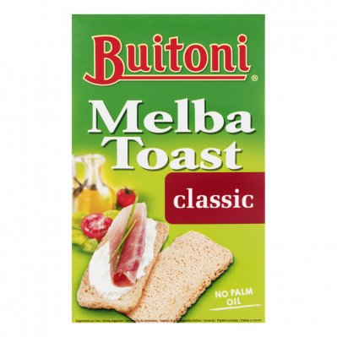
prijs tot € 5,-
314410156 | TOAST NATUREL | Melba | 100gr | PAK | € 0.48 | € 0.52 | 2020-08-31
306500005 | FRITESSAUS *TUBE* | Oliehoorn | 900ml | FLACON | € 1.43 | € 1.56 | 2020-07-29
306500009 | MOSTERD *TUBE* | Oliehoorn | 900ml | FLACON | € 1.53 | € 1.67 | 2020-07-09
301089 | TOMATEN KETCHUP *TUBE* | Oliehoorn | 900ml | FLACON | € 1.98 | € 2.16 | 2020-06-18
302848 | MAYONAISE 80% *FLACON* | Oliehoorn | 900ml | FLACON | € 2.16 | € 2.35 | 2020-07-30
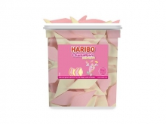
305080 | HAMBURGERSAUS | Oliehoorn | 900ml | FLACON | € 2.53 | € 2.76 | 2020-07-24
300307 | PANEERMEEL | Haust | 6x150gr | KRIMP | € 2.80 | € 3.05 | 2020-06-25
311346 | FUSION RASBERRY LIME | Chaudfontaine | 6x50cl | TRAY | € 2.85 | € 3.11 | 2020-06-30
310035305 | KOFFIEMELK CUPS 10% | Euro Cream | 240x7.5gr | DOOS | € 4.05 | € 4.41 | 2020-07-11
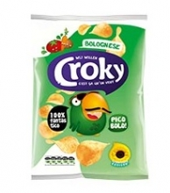
314327040 | MANEN DROP SILO | Haribo | 150st | SILO | € 4.15 | € 4.52 | 2020-07-31
302449 | HOUDBARE MELK *PET* HALFVOL | Campina | 6x50cl | TRAY | € 4.25 | € 4.63 | 2020-04-10
312735 | RUITSPEKJES | Haribo | 120st | DOOS | € 4.50 | € 4.91 | 2020-07-31
306637 | FRITESSAUS 25% | Oliehoorn | 2.5ltr | EMMER | € 4.58 | € 4.99 | 2020-07-31
prijs € 5 - € 7,50
307183 | MOSTERD | Oliehoorn | 2.5ltr | EMMER | € 4.78 | € 5.21 | 2020-06-12
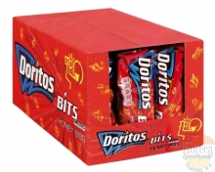
310622 | POMPOENPITTEN | Oliva | 900gr | BAK | € 5.95 | € 6.49 | 2020-04-29
312925 | MELK CHOCOLATE REEP | Rocky Rice | 20x18gr | DOOS | € 5.99 | € 6.53 | 2020-10-28
314411052 | CROKY BOLOGNESE CHIPS | Croky | 20x40gr | DOOS | € 6.12 | € 6.67 | 2020-07-31
314411050 | CROKY NATUREL CHIPS | Croky | 20x40gr | DOOS | € 6.12 | € 6.67 | 2020-07-03
314411051 | CROKY PAPRIKA CHIPS | Croky | 20x40gr | DOOS | € 6.12 | € 6.67 | 2020-08-14
314410073 | BITS TWISTIES HONEY BBQ | Doritos | 30x30gr | DOOS | € 6.39 | € 6.97 | 2020-07-19
314410077 | BITS ZERO'S TEXAS PAPRIKA | Doritos | 30x30gr | DOOS | € 6.39 | € 6.97 | 2020-05-24
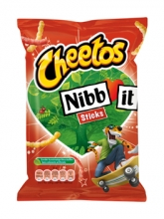
312149 | POPCORN MINIBAG ZOET | Jimmy's | 20x27gr | DOOS | € 6.59 | € 7.18 | 2020-05-08
314410221 | NIBB-IT STICKS | Lays | 30x22gr | DOOS | € 6.88 | € 7.50 | 2020-07-04
prijs € 7,50 - € 10,-
314410486 | DORITOS SWEET CHILI PEPER | Doritos | 20x44gr | DOOS | € 6.95 | € 7.58 | 2020-06-13
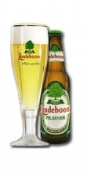
306959 | LINDEBOOM PILSENER KRAT | Lindeboom | 12x30cl | KRAT | € 6.33 | € 7.66 | 2020-07-21
301009230 | SOURCY BLAUW BLIKJES | Sourcy | 24x33cl | TRAY | € 7.06 | € 7.70 | 2020-08-31
314410369 | DORITOS NACHO CHEESE | Doritos | 20x44gr | DOOS | € 7.07 | € 7.71 | 2020-07-04
307080 | LINDEBOOM OUD BRUIN KRAT | Lindeboom | 12x30cl | KRAT | € 6.46 | € 7.82 | 2020-07-25
314411332 | PAPRIKA CHIPS X023 | Lays | 20x40gr | DOOS | € 7.20 | € 7.84 | 2020-08-15
314411330 | BOLOGNESE CHIPS X063 | Lays | 20x40gr | DOOS | € 7.20 | € 7.85 | 2020-08-08
314411333 | CHEESE ONION CHIPS X093 | Lays | 20x40gr | DOOS | € 7.20 | € 7.85 | 2020-06-06
314411331 | NATUREL CHIPS X013 | Lays | 20x40gr | DOOS | € 7.20 | € 7.85 | 2020-08-15
308702 | LINDEBOOM RADLER CITROEN 2% | Lindeboom | 12x30cl | KRAT | € 6.53 | € 7.90 | 2020-07-10
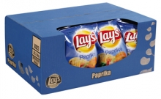
322510003 | MARLEENTJES | Doorn | 8x250gr | DOOS | € 7.25 | € 7.90 | 2020-07-30
314410319 | KANJERS STROOPWAFEL | Kanjers | 15x2st | DOOS | € 7.34 | € 8.00 | 2020-05-04
312075 | LINDEBOOM RADLER KERS 0% | Lindeboom | 12x30cl | KRAT | € 7.39 | € 8.06 | 2020-06-30
309652 | COCA COLA *LIGHT* FLES GLAS KRAT | Coca Cola | 6x1ltr | KRAT | € 7.52 | € 8.20 | 2020-04-20
311175 | NATUREL CHIPS *GROOT* | Croky | 12x100gr | DOOS | € 7.63 | € 8.32 | 2020-08-14
314410027 | BOUNTY MELK | Bounty | 24st | DOOS | € 8.15 | € 8.88 | 1902-06-26
314410170 | NUTS | Nuts | 24x42gr | DOOS | € 8.37 | € 9.12 | 2020-07-31
314410148 | M&M CHOCOLADE | M&M | 24x45gr | DOOS | € 8.40 | € 9.16 | 2020-09-13
314410324 | M&M CRISPY BLAUW | M&M | 24x36gr | DOOS | € 8.40 | € 9.16 | 2020-07-12

314410149 | M&M PINDA | M&M | 24x45gr | DOOS | € 8.40 | € 9.16 | 2020-07-12
314410114 | HAMKA'S 372 | Lays | 24x37gr | DOOS | € 8.40 | € 9.16 | 2020-05-23
314410032 | BUGLES 542 | Lays | 24x30gr | DOOS | € 8.52 | € 9.29 | 2020-06-13
314410530 | PAPRIKA CHIPS *GROOT* XX21 | Lays | 8x175gr | DOOS | € 8.52 | € 9.29 | 2020-04-18
311676 | BLACK TEA PEACH PET | Fuze Tea | 12x40cl | TRAY | € 8.58 | € 9.35 | 2020-06-30
311679 | GREEN TEA MANGO CHAMOMILE PET | Fuze Tea | 12x40cl | TRAY | € 8.58 | € 9.35 | 2020-06-30
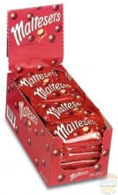
311674 | TEA SPARKLING PET | Fuze Tea | 12x40cl | TRAY | € 8.58 | € 9.35 | 2020-04-30
314410396 | MALTESERS | Maltesers | 25x37gr | DOOS | € 8.75 | € 9.54 | 2020-07-26
301009253 | LINDEBOOM VENLOOSCH ALT KRAT | Lindeboom | 12x30cl | KRAT | € 7.90 | € 9.56 | 2020-08-08
311129 | FRUIT SHOOT AARDBEI/FRAMBOOS SUIKERVRIJ | Robinsons | 6x4x200ml | TRAY | € 8.86 | € 9.66 | 2020-08-30
301009123 | COCA COLA *LIGHT* FLESJES GLAS | Coca Cola | 24x20cl | KRAT | € 8.91 | € 9.71 | 2020-07-31
300074 | COCA COLA ZERO FLESJES GLAS | Coca Cola | 24x20cl | KRAT | € 8.91 | € 9.71 | 2020-08-31
301009156 | SPRITE FLESJES | Sprite | 24x20cl | KRAT | € 8.91 | € 9.71 | 2020-08-31
312534 | DROPDONDERS | Autodrop | 6x250gr | DOOS | € 8.98 | € 9.79 | 2020-06-29
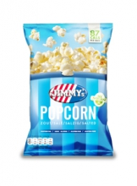
314410245 | SULTANA NATUREL | Sultana | 24x43gr | DOOS | € 9.23 | € 10.06 | 2020-07-31
311297 | TOMATEN KETCHUP SACHETS | Oliehoorn | 150x15ml | DOOS | € 9.43 | € 10.28 | 2020-06-27
311130 | FRUIT SHOOT SINAASAPPEL SUIKERVRIJ | Robinsons | 6x4x200ml | TRAY | € 9.72 | € 10.59 | 2020-08-30
313342 | POPCORN MINIBAG ZOUT | Travel Treats | 36x12gr | DOOS | € 9.79 | € 10.67 | 2020-07-06
310027048 | HOUDBARE VOLLE MELK | Friesche vlag | 12x1ltr | TRAY | € 9.81 | € 10.69 | 2020-07-30
310216110 | OPSCHUIMMELK | Friesche vlag | 12x1ltr | TRAY | € 9.92 | € 10.81 | 2020-05-19
prijs € 10 - €15
304991 | FRITESSAUS 25% BAG IN BOX | Oliehoorn | 2x3,5ltr | DOOS | € 10.02 | € 10.92 | 2020-07-07
311667 | GREEN TEA MANGO CHAMOMILE FLESJES | Fuze Tea | 24x20cl | KRAT | € 10.07 | € 10.98 | 2020-08-31
302764 | FANTA CASSIS PET | Fanta | 12x50cl | TRAY | € 10.25 | € 11.17 | 2020-06-30
314410745 | KITKAT CHUNKY *WHITE* | Kitkat | 24x40gr | DOOS | € 10.25 | € 11.17 | 2020-07-31
301009491 | CHAUDFONTAINE ROOD PET | Chaudfontaine | 24x50cl | TRAY | € 10.54 | € 11.49 | 2020-07-30
307024 | COCA COLA LIGHT PETFLES | Coca Cola | 12x50cl | TRAY | € 10.61 | € 11.56 | 2020-07-31
301550 | COCA COLA ZERO PETFLES | Coca Cola | 12x50cl | TRAY | € 10.61 | € 11.56 | 2020-07-31
301551 | FANTA SINAS PET | Fanta | 12x50cl | TRAY | € 10.61 | € 11.56 | 2020-07-31
301549 | SPRITE PET | Sprite | 12x50cl | TRAY | € 10.61 | € 11.56 | 2020-06-30
311671 | GREEN TEA BLIK | Fuze Tea | 24x25cl | TRAY | € 10.76 | € 11.73 | 2020-08-31
311673 | GREEN TEA MANGO CHAMOMILE BLIK | Fuze Tea | 24x25cl | TRAY | € 10.76 | € 11.73 | 2020-03-31
301009080 | EXTRAN ENERGY ORANGE PET | Extran | 24x33cl | TRAY | € 10.76 | € 11.73 | 2020-05-15
301009800 | COCA COLA PETFLES | Coca Cola | 6x1.5ltr | TRAY | € 11.17 | € 12.18 | 2020-05-31
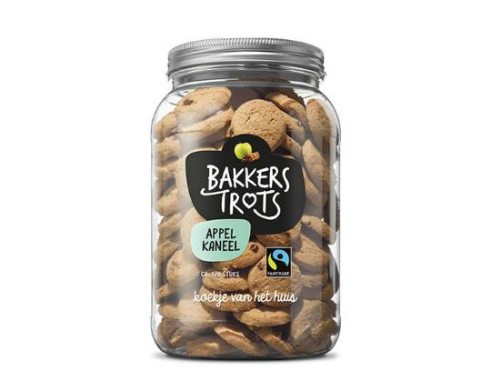
311106 | KOEKJE APPEL KANEEL BAKKERS TROTS | Hoppe | 120st | POT | € 11.26 | € 12.27 | 2020-06-28
311107 | KOEKJE CITRUS BAKKERS TROTS | Hoppe | 120st | POT | € 11.26 | € 12.27 | 2020-08-28
301009096 | SPA ROOD PET BARISART | Spa | 24x50cl | TRAY | € 11.51 | € 12.55 | 2020-04-30
312880 | COCA COLA ENERGY NO SUGAR SLIMCAN | Coca Cola | 12x25cl | TRAY | € 11.56 | € 12.60 | 2020-05-31
312854 | COCA COLA ENERGY REGULAR SLIMCAN | Coca Cola | 12x25cl | TRAY | € 11.56 | € 12.60 | 2020-04-30
104521002 | GEROOKTE ZALM NOORS | Rodé Vis | 500gr | PAK | € 11.68 | € 12.73 | 2020-11-13
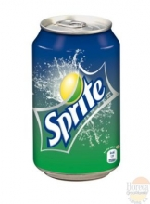
311248 | HEINEKEN 0.0% | Heineken | 24x30cl | KRAT | € 11.82 | € 12.88 | 2020-06-30
301009034 | COCA COLA *LIGHT* BLIKJES | Coca Cola | 24x33cl | TRAY | € 12.12 | € 13.21 | 2020-08-31
301009038 | FANTA SINAS ZERO BLIKJES | Fanta | 24x33cl | TRAY | € 12.12 | € 13.21 | 2020-08-31
301009077 | FANTA ZERO LEMON BLIKJES | Fanta | 24x33cl | TRAY | € 12.12 | € 13.21 | 2020-07-31
301009048 | SPRITE BLIKJES | Sprite | 24x33cl | TRAY | € 12.12 | € 13.21 | 2020-06-30
314410242 | SULTANA BOSVRUCHTEN | Sultana | 24x43gr | DOOS | € 12.16 | € 13.25 | 2020-05-31
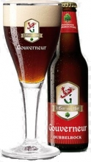
301009226 | LIPTON ICE TEA SPARKLING PET | Lipton ice | 12x50cl | TRAY | € 12.17 | € 13.27 | 2020-06-30
300159 | APPELSAP-TROEBEL FLESJE | Appelsientje | 24x20cl | KRAT | € 12.20 | € 13.29 | 2020-05-15
301009094 | AQUARIUS LEMON PET GROOT | Aquarius | 12x50cl | TRAY | € 12.29 | € 13.40 | 2020-05-31
301009233 | AQUARIUS ORANGE PET GROOT | Aquarius | 12x50cl | TRAY | € 12.29 | € 13.40 | 2020-05-31
302206 | AQUARIUS RED PEACH PET GROOT | Aquarius | 12x50cl | TRAY | € 12.29 | € 13.40 | 2020-05-31
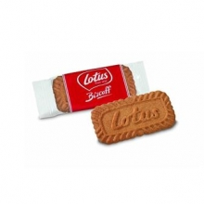
306202 | LINDEBOOM GOUVERNEUR DUBBEL BOCK KRAT | Lindeboom | 12x30cl | KRAT | € 11.18 | € 13.53 | 2020-08-29
301009134 | SPA GROEN/CITROEN FLESJE | Spa | 28x25cl | KRAT | € 12.59 | € 13.72 | 2020-07-28
322510007 | KOFFIEKOEKJE | Lotus | 300st | DOOS | € 12.61 | € 13.74 | 2020-06-22
301009125 | FRISTI FLESJES | Nutricia | 24x20cl | KRAT | € 12.80 | € 13.95 | 2020-05-29
314410130 | KITKAT | Kitkat | 36x41.5gr | DOOS | € 13.18 | € 14.37 | 2020-09-30
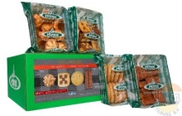
314410141 | LION | Lion | 36x42gr | DOOS | € 13.18 | € 14.37 | 2020-10-31
prijs € 15 - € 20
300948 | LUXE MELANGE 1640 GRAM | Hoppe | 170st | DOOS | € 13.88 | € 15.13 | 2020-08-28
301009213 | TONIC KRAT | Royal club | 12x1ltr | KRAT | € 13.98 | € 15.24 | 2020-06-30
304992 | CURRYSAUS BAG IN BOX | Oliehoorn | 2x3,5kg | DOOS | € 14.02 | € 15.28 | 2020-07-13
312368 | HOEGAARDEN RADLER LEMON 0% | Hoegaarden | 24x25cl | KRAT | € 14.06 | € 15.33 | 2020-08-19

310216106 | HALVAMEL KOFFIEMELK FLES | Halvamel | 6x1ltr | TRAY | € 14.36 | € 15.65 | 2020-06-12
314410659 | FREEDENT MINT SINGLE | Freedent | 30st | DOOS | € 14.58 | € 15.89 | 2020-05-06
312210 | COCA COLA ZERO FLES GLAS | Coca Cola | 24x33cl | KRAT | € 14.71 | € 16.03 | 2020-04-30
301009030 | AQUARIUS LEMON BLIKJES | Aquarius | 24x33cl | TRAY | € 15.06 | € 16.42 | 2020-07-31
306757 | AMSTEL RADLER 2% | Amstel | 24x30cl | KRAT | € 13.62 | € 16.48 | 2020-05-31
309527 | GROLSCH RADLER 2% | Grolsch | 24x30cl | KRAT | € 13.93 | € 16.86 | 2020-07-31
301009039 | APPEL & PERZIK PET | Dubbelfris | 24x275ml | TRAY | € 15.53 | € 16.93 | 2020-06-05
302043 | CURRYSAUS | Oliehoorn | 10kg | CAN | € 15.63 | € 17.04 | 2020-07-20
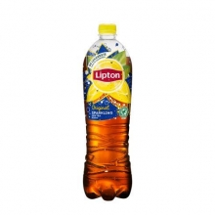
312531 | AMSTEL RADLER BLIKJES 0% | Amstel | 24x33cl | TRAY | € 15.79 | € 17.21 | 2020-08-31
301009513 | CHOCOMEL PAK VOL | Nutricia | 12x1ltr | TRAY | € 15.92 | € 17.35 | 2020-07-01
301009215 | LIPTON ICE TEA SPARKLING KRAT | Lipton ice | 12x1,1ltr | KRAT | € 16.11 | € 17.56 | 2020-07-31
314410095 | KINDERBUENO T2 | Ferrero | 30x43gr | DOOS | € 16.30 | € 17.77 | 2020-07-02
301009507 | SINAASAPPELSAP PAK | Appelsientje | 12x1ltr | DOOS | € 16.51 | € 17.99 | 2020-05-22
301262 | GOUDAPPEL PET | Appelsientje | 24x25cl | TRAY | € 16.80 | € 18.32 | 2020-06-30
301009380 | AQUARIUS LEMON PET KLEIN | Aquarius | 24x33cl | TRAY | € 17.52 | € 19.10 | 2020-07-31
301009381 | AQUARIUS ORANGE PET KLEIN | Aquarius | 24x33cl | TRAY | € 17.52 | € 19.10 | 2020-07-31
301263 | SINAASAPPEL PET | Appelsientje | 24x25cl | TRAY | € 18.05 | € 19.68 | 2020-06-16
301009514 | SINAASAPPELSAP *PROFESSIONEEL* | Appelsientje | 8x1.5ltr | DOOS | € 18.25 | € 19.90 | 2020-07-10
prijs € 20 - € 25
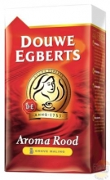
314410820 | TUC ORIGINAL | Lu | 24x100gr | DOOS | € 18.36 | € 20.01 | 2020-09-30
301009089 | COCA COLA PETFLESJES | Coca Cola | 24x50cl | TRAY | € 21.22 | € 23.13 | 2020-07-31
310134 | POPCORN ZOET EMMERTJE | Niels | 24x1ltr | DOOS | € 21.36 | € 23.28 | 2020-05-01
310135 | POPCORN ZOUT EMMERTJE | Niels | 24x1ltr | DOOS | € 21.36 | € 23.28 | 2020-05-01
309005201 | CACAO FANTASIE *STICKS* | Douwe Egberts | 100x22gr | DOOS | € 22.20 | € 24.20 | 2020-04-30
311464 | M&M CHOCO ZAK | M&M | 12x220gr | DOOS | € 22.29 | € 24.30 | 2020-08-16
301209 | APPELSAP *PETFLESJES* | Minute Maid | 24x33cl | TRAY | € 22.60 | € 24.63 | 2020-07-31
prijs boven € 25
309170068 | KOFFIE GROVE MALING | Douwe Egberts | 6x500gr | TRAY | € 32.39 | € 35.31 | 2020-04-15
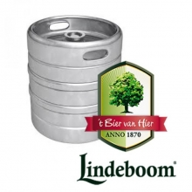
301009262 | LINDEBOOM PILS FUST | Lindeboom | 20ltr | FUST | € 47.60 | € 57.60 | 2020-05-20
301009418 | HOEGAARDEN WIT BIER FUST | Hoegaarden | 20ltr | FUST | € 51.65 | € 62.50 | 2020-08-31
301009419 | LINDEBOOM GOUVERNEUR DUBBEL FUST | Lindeboom | 20ltr | FUST | € 56.67 | € 68.57 | 2020-07-10
301009070 | DOMMELSCH FUST | Dommelsch | 20ltr | FUST | € 57.23 | € 69.25 | 2020-07-31
301009260 | LINDEBOOM PILS FUST | Lindeboom | 50ltr | FUST | € 109.34 | € 132.30 | 2020-05-28

Alles moet weg!
De laatste producten moeten nog de deur uit, zodat we niets hoeven weg te gooien.
Daarom nu
 | 1+1 gratis
 |  | op deze producten

Wees snel want op = op!

Bestellen.
Vul de bestellijst in die bij deze brief zit en mail uw bestelling naar verkoop@hgt-tilburg.nl. U kunt uw bestelling ook telefonisch doorgeven 013 – 57 11 790.
Afhalen.
U komt de goederen ophalen op de afgesproken datum en tijdstip. Wij zorgen dat alles voor u klaarstaat. Het adres is Polluxstraat 6 in Tilburg.
Betalen.
U kunt bij ons pinnen als u de goederen ophaalt. Contant betalen kan ook maar dat heeft niet de voorkeur.

Deel dit bericht met uw familie, buren, vrienden en kennissen.

